Punto 1 y 1.1
City | GDP (USD Billion) | Population (Millions) | Unemployment Rate (%) | Average Age | Women (%) | Men (%) | Budget (USD Billion) | initial label | training | initial label training (Agregada por mi)
Bogotá | 103.5 | 7.18 | 10.5 | 32 | 52 | 48 | 18 | 2 | Yes | 2 Yes | Dato | Definición | Formula
Medellín | 44.1 | 2.57 | 11.2 | 31 | 53 | 47 | 7.5 | 3 | Yes | 3 Yes | Media | Es el promedio de un conjunto de datos, se obtiene sumando todos los valores y dividiendo entre el número de elementos. | =PROMEDIO(B2:B31)'
Cali | 22.4 | 2.23 | 13.8 | 30 | 52 | 48 | 4.2 | 2 | Yes | 2 Yes | Mediana | Es el valor central de un conjunto de datos ordenado. Si el número de datos es impar, es el valor del medio; si es par, es el promedio de los dos valores centrales. | =MEDIANA(B2:B31)'
Barranquilla | 16.8 | 1.23 | 12.4 | 29 | 51 | 49 | 3.1 | 3 | Yes | 3 Yes | Desviación Estandar | Mide la dispersión de los datos respecto a la media. Un valor alto indica que los datos están muy dispersos, mientras que un valor bajo indica que están más concentrados alrededor de la media. | =DESVEST(B2:B31)'
Cartagena | 10.5 | 1.03 | 10.9 | 30 | 51 | 49 | 2.8 | 1 | Yes | 1 Yes | Moda | Es el valor que más se repite en un conjunto de datos. | =MODA(B2:B31)'
Bucaraman ga | 7.3 | 0.58 | 9.2 | 33 | 52 | 48 | 1.5 | 2 | No | 2 No
Pereira | 6.2 | 0.48 | 12 | 32 | 52 | 48 | 1.3 | 1 | Yes | 1 Yes
Cúcuta | 5.1 | 0.76 | 16.3 | 28 | 51 | 49 | 1.2 | 1 | No | 1 No
Ibagué | 4.8 | 0.53 | 13.4 | 31 | 52 | 48 | 1.1 | 3 | No | 3 No
Santa Marta | 4 | 0.52 | 11.6 | 29 | 51 | 49 | 0.9 | 3 | Yes | 3 Yes
Manizales | 3.8 | 0.43 | 10.7 | 32 | 53 | 47 | 0.8 | 2 | Yes | 2 Yes
Villavicencio | 3.5 | 0.5 | 13 | 30 | 51 | 49 | 0.8 | 0 | No | 0 No
Pasto | 3.2 | 0.45 | 12.9 | 31 | 52 | 48 | 0.7 | 1 | No | 1 No
Montería | 3 | 0.49 | 13.5 | 29 | 51 | 49 | 0.7 | 3 | Yes | 3 Yes
Valledupar | 2.8 | 0.47 | 14.8 | 28 | 51 | 49 | 0.6 | 2 | Yes | 2 Yes
Neiva | 2.5 | 0.35 | 14.1 | 30 | 52 | 48 | 0.6 | 3 | Yes | 3 Yes
Popayán | 2.3 | 0.33 | 15.2 | 31 | 52 | 48 | 0.5 | 1 | Yes | 1 Yes
Armenia | 2.1 | 0.3 | 13.3 | 32 | 53 | 47 | 0.5 | 0 | Yes | 0 Yes
Sincelejo | 2 | 0.28 | 16.5 | 29 | 51 | 49 | 0.5 | 1 | Yes | 1 Yes
Tunja | 1.8 | 0.25 | 10 | 31 | 52 | 48 | 0.4 | 2 | Yes | 2 Yes
Florencia | 1.7 | 0.2 | 17.5 | 28 | 51 | 49 | 0.4 | 2 | Yes | 2 Yes
Riohacha | 1.5 | 0.22 | 15.7 | 27 | 51 | 49 | 0.3 | 3 | No | 3 No
Quibdó | 1.3 | 0.13 | 18.2 | 26 | 52 | 48 | 0.3 | 1 | Yes | 1 Yes
San Andrés | 1.2 | 0.08 | 14 | 27 | 50 | 50 | 0.2 | 2 | Yes | 2 Yes
Yopal | 1.1 | 0.15 | 11.5 | 29 | 51 | 49 | 0.2 | 0 | Yes | 0 Yes
Leticia | 1 | 0.05 | 13.6 | 26 | 51 | 49 | 0.1 | 3 | Yes | 3 Yes
Arauca | 0.9 | 0.08 | 12.2 | 29 | 51 | 49 | 0.1 | 2 | No | 2 No
Mocoa | 0.8 | 0.04 | 15 | 28 | 52 | 48 | 0.1 | 0 | No | 0 No
Mitú | 0.7 | 0.01 | 20 | 25 | 51 | 49 | 0.05 | 2 | Yes | 2 Yes
Puerto Carreño | 0.6 | 0.01 | 22 | 24 | 50 | 50 | 0.05 | 0 | No | 0 No

Aplicación y solución al punto 1.1: ¿Cuál es la media, mediana y desviación estándar?, y la moda y los valores repeticiones de la moda para los datos categóricos. Nota: Para la columna City no aplica ninguno de los calculos.
Media | 8.75 | 0.731 | 13.833333333 | 29.233333333 | 51.5 | 48.5 | 1.65 | 1.7 | N/A
Mediana | 2.65 | 0.39 | 13.45 | 29 | 51 | 49 | 0.6 | 2 | N/A
Desviación Estandar | 19.914433338 | 1.3528318957 | 2.9450523481 | 2.2388934048 | 0.77681933283 | 0.77681933283 | 3.4511867025 | 1.0553639673 | N/A
Moda | #N/A | 0.08 | #N/A | 29 | 51 | 49 | 0.5 | 2 | 21
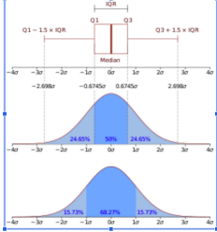
Solución al punto 1.2: Dibujar un boxplot a mano. Utilizando los datos de la tabla 1 y las siguientes proporciones.
Datos | Mínimo | Q1 | Q2 | Q3 | Máximo
GDP (USD Billion) | 0.6 | 1.35 | 2.65 | 5.025 | 103.5
Population (Millions) | 0.01 | 0.1625 | 0.39 | 6.0275 | 7.18
Unemployment Rate (%) | 9.2 | 11.7 | 13.45 | 15.15 | 22
Average Age | 24 | 28 | 29 | 31 | 33
Women (%) | 50 | 51 | 51 | 52 | 53
Men (%) | 47 | 48 | 49 | 49 | 50
Budget (USD Billion) | 0.05 | 0.3 | 0.6 | 1.175 | 18
initial label | 0 | 1 | 2 | 2.75 | 3
Boxplot -> | Boxplot Punto 1.2

Boxplot Punto 1.2
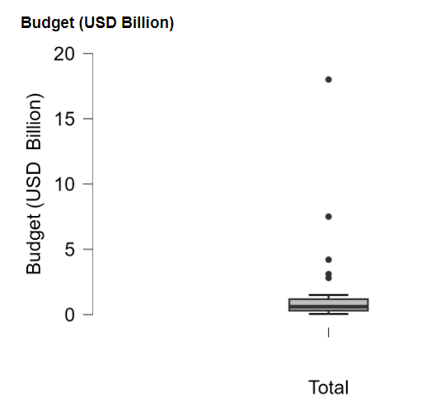
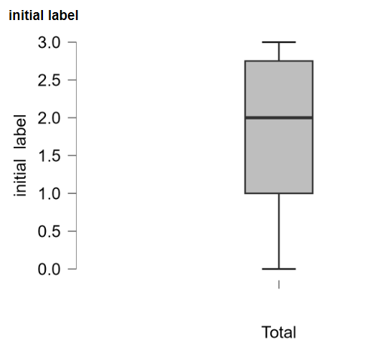
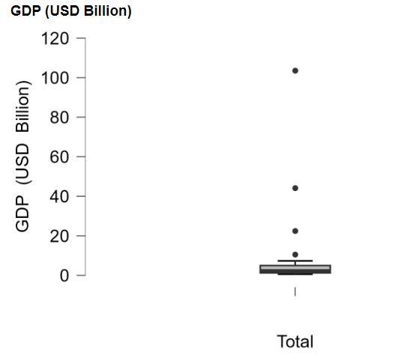
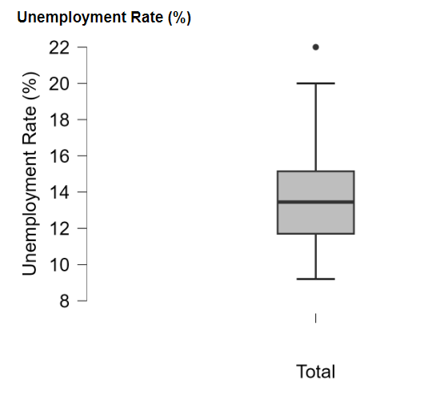
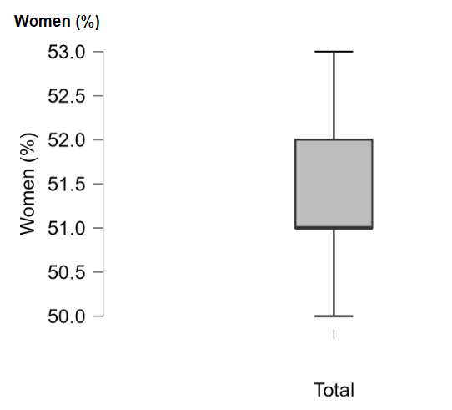
Boxplot para GDP (USD Billion) | Boxplot para Unemployment Rate (%) | Boxplot para Women (%)

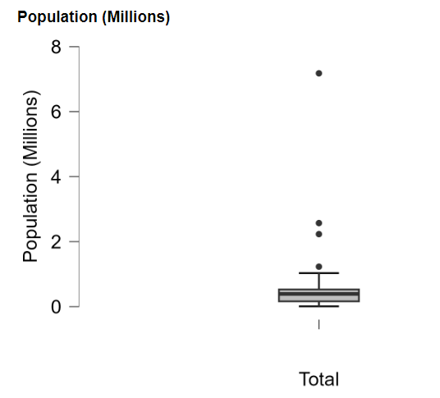
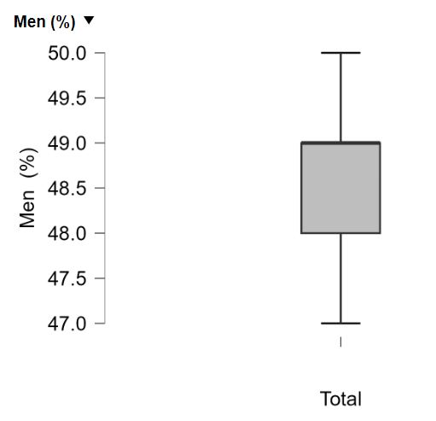
Boxplot para Population (Millions) | Boxplot para Average Age | Boxplot para Men(%)
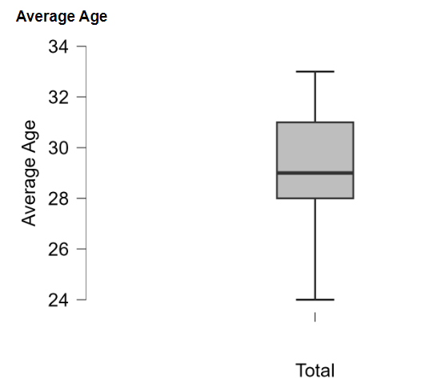

Boxplot para Budget (USD Billion) | Boxplot para initial label

